상품제안서
플씨드 폴라폴리스 넥워머 | 상품코드: S19753

 |  |  |  |  |  |  | 02-713-8555 | www.synergygift.co.kr
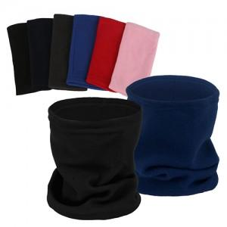 

【상세/제작정보】 | <p style="text-align: center; " align="center"><span style="font-size: 14pt;">※ 자수인쇄의 경우 디자인 난이도 및 글자수에 따라 가격편차 발생됩니다.</span></p>

【인쇄/포장옵션】 | 실크, 자수, 스티커, 풀칼라 / 포장지포장

【공급단가】 | 수량 | 300~ | 1,000~ | 5,000~ | 10,000~ | 20,000~
*VAT별도 | 단가 | 1,040원 | 980원 | 930원 | 915원 | 900원

【상품 URL】 | https://www.synergygift.co.kr:443/src/goods_detail.php?gdno=13016

